概要
2023/3/23 議題

 | 試験要領書レビュー

 | 複数機能で使用する関数の網羅試験はどのタイミングで実施するかの確認
 |  | ①１機能に絞り、実施する。 |  |  | 例：重量計算であれば、出荷予定変更登録にて実施
 |  | ②関数試験として、別要領書を設ける。 |  |  |  |  | →検討いただく

 | QA確認

 | 155 | 出荷指図
 |  | 重量計算 | 未回答多し

 | 受入試験環境 WEB

 | 以前指摘分の修正がまだ実施されていないため、最新環境（安定板）を提供いただくことが可能か。

 |  | mcf | … |  | 2023-04-03 | 構成管理Ｔ→2、３日後から確認可能
 |  | web | … |  | 2023-04-03

 | シ変：影響度確認

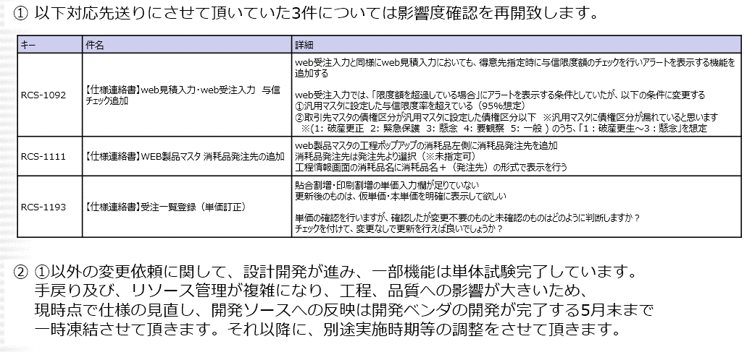

 | １件 | 影響度の調査 |  | 1D、1W、1Mなのか等

 | https://crown-grp.backlog.com/view/RCS-1198

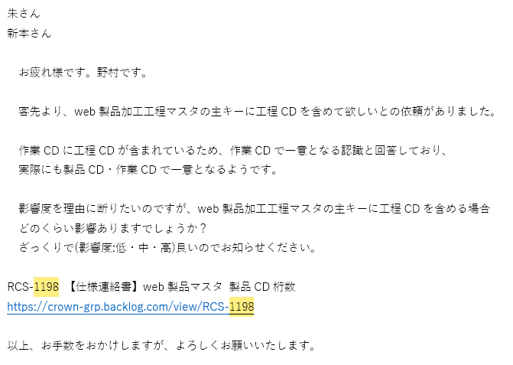

 | 移行Ｔ確認(石田さんへの確認事項)

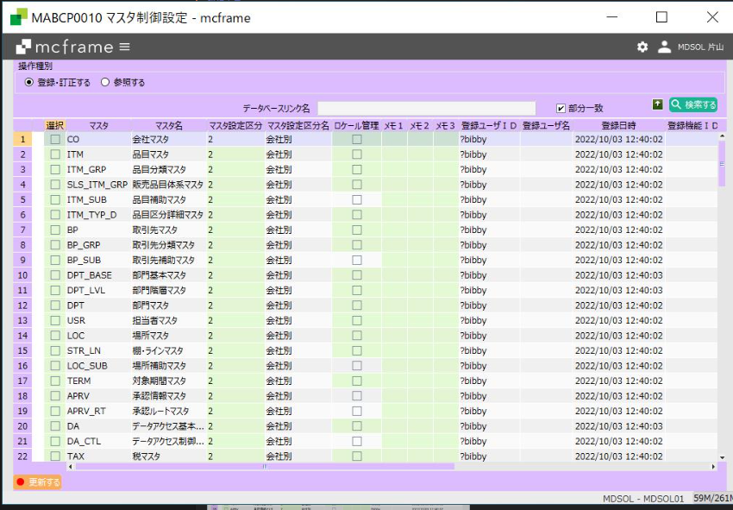

 |  | マスタ制御設定の値はどのように決まっていますか？
 |  | AWSの受入試験環境はすべて「会社別」になっていますが、これで良いでしょうか？

